Análisis de Riesgos
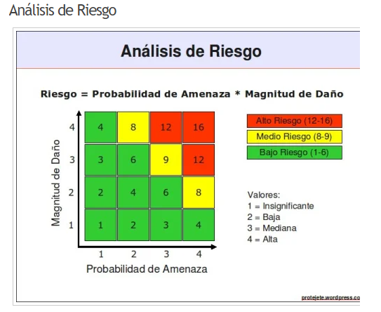
PLANTILLA ANÁLISIS DE RIESGOS

CATEGORIZACIÓN |  |  |  |  | CLASIFICACIÓN |  |  |  |  |  | RESPUESTA
ID | NOMBRE | DESCRIPCION | CATEGORÍA | TIPO | PUNTUACIÓN DE RIESGO | IMPACTO |  | PROBABILIDAD |  | CLASIFICACIÓN | MITIGACIÓN | DISPARADOR | NUEVA CALIFICACIÓN
RI-01 | Problemas con pasarela de pago | Problemas en la configuración o funcionamiento de la pasarela de pago, afectando las transacciones. | TECNICOS | PLAZOS | 12 | MEDIANO | 3 | ALTO | 4 | ALTO | Realizar pruebas exhaustivas de la pasarela y tener un soporte 24/7 con el proveedor de servicios de pago. | Fallo en las transacciones o rechazo frecuente de pagos. | MEDIO
RI-02 | Problema con escaneo de barras | Problemas con el reconocimiento de códigos de barra, debido a limitaciones técnicas de la cámara o errores en el diseño del sistema de escaneo. | TECNICOS | OPERACIONAL | 9 | MEDIANO | 3 | MEDIANO | 3 | MEDIO | Mejorar el algoritmo de escaneo y realizar pruebas en diferentes dispositivos y condiciones de iluminación. | Escaneo incorrecto o errores frecuentes al capturar códigos de barra. | BAJO
RI-03 | Resistencia a los cambios | Resistencia de los clientes de AutoPlanet a utilizar la aplicación en lugar de los procesos tradicionales | ORGANIZACIÓN | SOCIAL | 1 | INSIGNIFICANTE | 1 | INSIGNIFICANTE | 1 | BAJO | Realizar campañas de capacitación y ofrecer incentivos por el uso de la aplicación. | Baja adopción inicial o quejas de clientes sobre la nueva plataforma. | INSIGNIFICANTE
RI-04 | Errores no detectados | Posibilidad de errores no detectados al no realizar pruebas suficientes antes del lanzamiento. | TECNICOS | CONTROL | 6 | BAJO | 2 | MEDIANO | 3 | BAJO | Aumentar la cobertura de las pruebas y realizar un período de pruebas beta con usuarios seleccionados. | Reporte de errores frecuentes o mal funcionamiento general tras el lanzamiento. | BAJO
RI-05 | Problemas con real-time | Problemas con la actualización de datos en tiempo real en funcionalidades como el monitoreo de carritos o transacciones. | TECNICOS | TECNOLOGIA | 6 | MEDIANO | 3 | BAJO | 2 | BAJO | Implementar un sistema de monitoreo de servicios en tiempo real con alertas automáticas para fallos. | Retraso en la sincronización de datos o inconsistencias visibles en la interfaz. | BAJO
RI-06 | Incumplimiento de normativas | Incumplimiento de normativas relacionadas con protección de datos o transacciones electrónicas. | GESTION | LEGAL-NORMATIVO | 8 | ALTO | 4 | BAJO | 2 | MEDIO | Contratar consultores legales para validar el cumplimiento de normativas y realizar auditorías periódicas. | Cambios regulatorios o quejas legales de usuarios o instituciones. | MEDIO
RI-07 | Fallo en conexión con la base de datos | Fallos al conectar la aplicación con los sistemas actuales de gestión de inventario y ventas de AutoPlanet, lo que podría generar inconsistencias en la información. | TECNICOS | TECNOLOGIA | 12 | ALTO | 4 | MEDIANO | 3 | ALTO | Implementar redundancia en la conexión de base de datos y realizar pruebas de estrés. | Fallos recurrentes en la sincronización o errores en el inventario. | MEDIO
RI-08 | Fallo en la infraestructura | La infraestructura del servidor no soporta picos de usuarios o transacciones en eventos promocionales o de alta afluencia. | TECNICOS | RECURSOS | 12 | ALTO | 4 | MEDIANO | 3 | ALTO | Escalar la infraestructura en la nube según la demanda y realizar pruebas de carga antes de eventos importantes. | Incremento repentino en el tráfico o fallos masivos durante eventos promocionales. | MEDIO

Matriz estimación
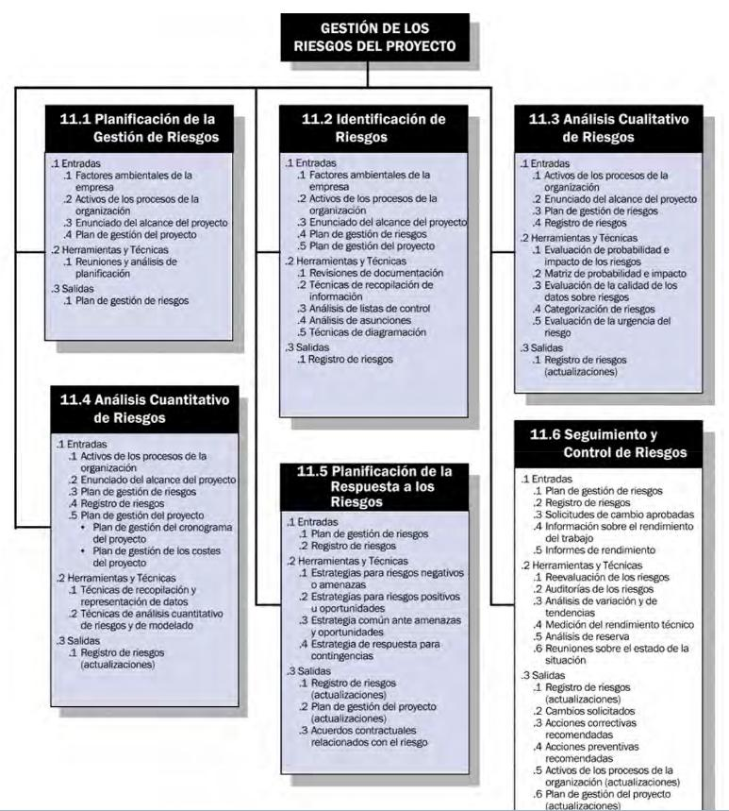
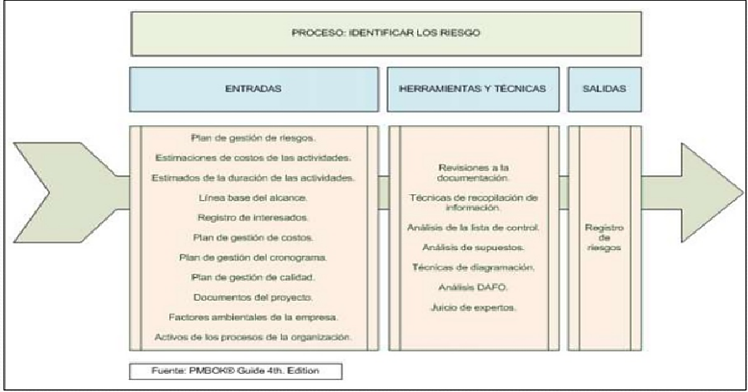
IMPACTO O MAGNITUD DEL DAÑO |  | INSIGNIFICANTE | 1
PROBABILIDAD AMENZA |  | BAJO | 2
 |  | MEDIANO | 3
 |  | ALTO | 4

RESULTADO ANALISIS NIVEL DE RIESGO |  | ALTO RIESGO
 |  | MEDIANO RIESGO
 |  | BAJO RIESGO

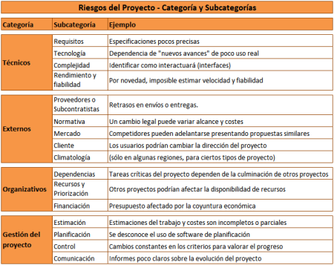
TIPOS DE RIESGO |  | COSTO
 |  | PLAZOS
 |  | RESULTADOS
 |  | CONTROL
 | GESTION | COMUNICACIÓN
 | ORGANIZACIÓN | OPERACIONAL
 | TECNICOS | DEPENDENCIAS
 | EXTERNOS | RECURSOS
 |  | FINANCIAMIENTO
 |  | REQUISITOS
 |  | TECNOLOGIA
 |  | COMPLEJIDAD
 |  | RENDIMIENTO
 |  | PROVEEDORES
 |  | AMBIENTAL
 |  | SOCIAL
 |  | LEGAL-NORMATIVO
 |  | MERCADO

CRITERIOS PRO
